식별자목록
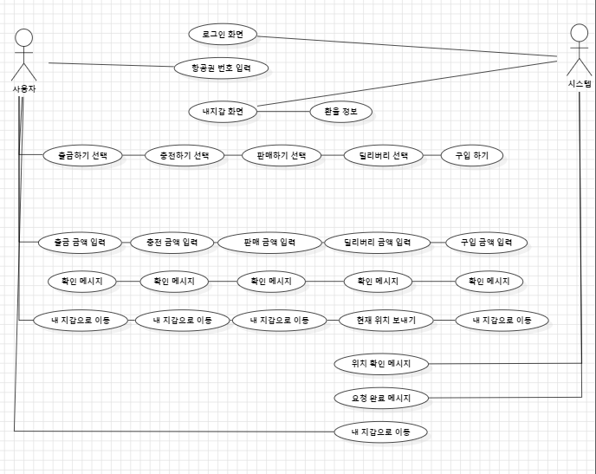
식별자 | 행위자 | 설명 | 담당자 | 식별자 | 행위자 | 설명 | 담당자
UC-T01 | 사용자 | 항공권 번호 입력 | 정양훈 | UC-S01 | 시스템 | 로그인 화면 표시 | 정양훈
UC-T02 | 사용자 | 출금하기 선택 | 정양훈 | UC-S02 | 시스템 | 내 지갑 화면 표시 | 정양훈
UC-T03 | 사용자 | 충전하기 선택 | 정양훈 | UC-S03 | 시스템 | 환율 정보 표시 | 정양훈
UC-T04 | 사용자 | 판매하기 선택 | 정양훈 | UC-S04 | 시스템 | 확인 메시지-출금 | 한현빈
UC-T05 | 사용자 | 딜리버리 선택 | 정양훈 | UC-S05 | 시스템 | 확인 메시지-충전 | 한현빈
UC-T06 | 사용자 | 출금 금액 입력 | 한현빈 | UC-S06 | 시스템 | 확인 메시지-판매 | 한현빈
UC-T07 | 사용자 | 충전 금액 입력 | 한현빈 | UC-S07 | 시스템 | 확인 메시지-딜리버리 | 한현빈
UC-T08 | 사용자 | 판매 금액 입력 | 한현빈 | UC-S08 | 시스템 | 확인메시지-구매하기 | 한현빈
UC-T09 | 사용자 | 딜리버리 금액 입력 | 한현빈 | UC-S09 | 시스템 | 위치 확인 메시지 | 한현빈
UC-T10 | 사용자 | 구매금액입력 | 정양훈 | UC-S10 | 시스템 | 요청 완료 메시지 | 한현빈
UC-T11 | 사용자 | 내지갑으로 이동 | 정양훈
UC-T12 | 사용자 | 현재 위치 보내기 | 한현빈

